关系图
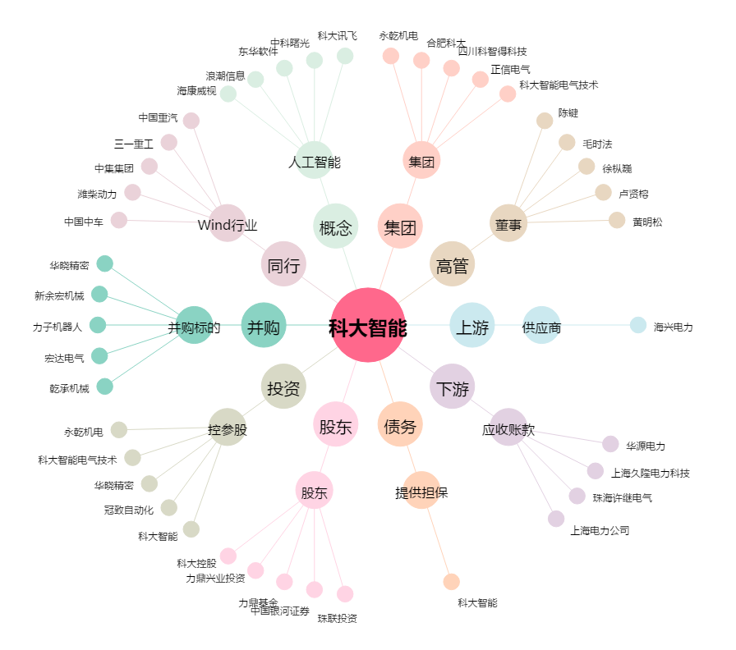
科大智能[300222.SZ] - 关系概览图

